simulador
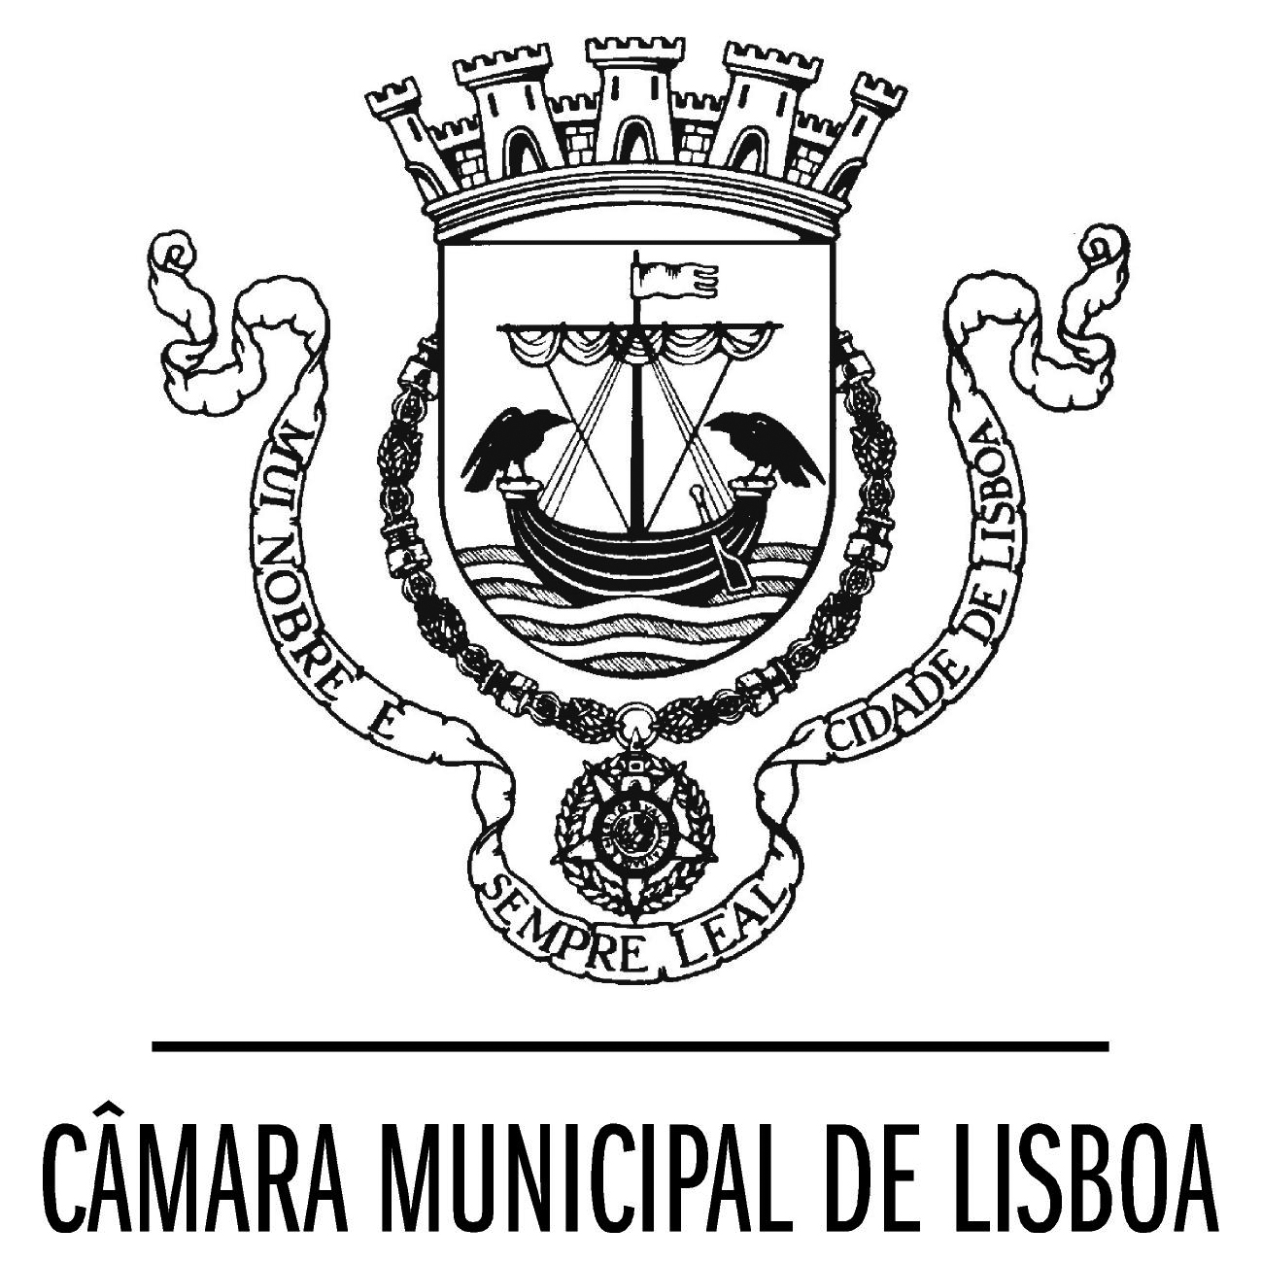
Programa de Apoio ao Associativismo Desportivo

Ficha de análise dos pedidos - simulador

Designação da Entidade

Análise de atividade desportiva regular
 |  | pedido de apoio |  |  | CPDD
Indicador geral | Indicador específico | dados | pontos | limites | valor atrib. em CPDD (€) | multiplic.
3.1. Número total de praticantes não federados e/ou número total de praticantes federados em federações sem UPD (utilidade pública desportiva) | n.º masculin. seniores (MS) |  |  |  |  | 12.5
 | n.º masculin. formação (MF) |  |  |  |  | 20
 | n.º femininas senior. (FS) |  |  |  |  | 40
 | n.º femininas formação (FF) |  |  |  |  | 40
 | n.º pratic. com deficiênc. (PcD) |  |  |  |  | 80
 | n.º atividades náuticas (nau.) |  |  |  |  | 40
 | totais |  | 0 | 5,000 | 0 € | -
3.2. Número total de praticantes federados em federações com UPD (utilidade pública desportiva) | n.º masculin. seniores (MS) |  |  |  |  | 12.5
 | n.º masculin. formação (MF) |  |  |  |  | 20
 | n.º femininas senior. (FS) |  |  |  |  | 40
 | n.º femininas formação (FF) |  |  |  |  | 40
 | n.º pratic. com deficiênc. (PcD) |  |  |  |  | 80
 | n.º atividades náuticas (nau.) |  |  |  |  | 40
 | totais |  | 0 | 7,000 | 0 € | -
2. Caracterização do enquadramento técnico - n.º de técnicos | n.º homens |  |  |  |  | 200
 | n.º mulheres |  |  |  |  | 400
 | totais |  | 0 | 2,000 | 0 € | -
4. Formação e ética | participação em ações deste tipo | Não | 0 | 500 | 0 € | não respondeu para ações formação
5. Participação em iniciativas CML | part. programas CML/DAFD | Não | 0 | 500 | 0 € | não em programas da CML
6. Organização eventos locais | organização de eventos | Não | 0 | 750 | 0 €
Zona de Intervenção Prioritária |  | Não | 0 | 1,000 | 0 €
Total |  |  | 0 | 16,750 | 0 € | sim_não
 |  |  |  |  |  | Sim
Legenda: | Preencher somente os campos a verde. |  |  |  |  | Não

